List1
Příloha č. 8 - specifikace plnění VZ - čistící, úklidové prostředky, drogistické a jiné zboží pro ÚKZÚZ Zkušební stanici Čáslav, Filipov 19, 286 01 Čáslav
Popis zboží VZ 3/2021 ÚKZÚZ ZS Čáslav | obrázek + množství | množství počet | cena za ks, roli, balení bez DPH | cena za ks, roli, balení s DPH | množství bez DPH | množství s DPH
1) GLADE BY BRISE osvěžovač vzduchu sprej 300 ml., např. : vůně levandule | 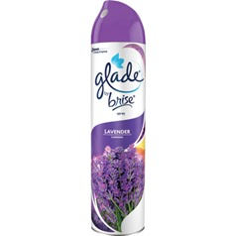 5 ks | 5 | 0 | 0.00 | 0.00 | 0.00
2) Toaletní papír, 2vrstvý, průměr 19 cm, "Jumbo", recykl 75% bělost ECO, v balení je 6 ks, PREMAX. Uveďte cenu za balení tj. 6 ks. | 15 balení | 15 | 0 | 0.00 | 0.00 | 0.00
3) Papírový ručník bílý skládaný ZZ, 100% celulóza, rozměr 23x24 cm, počet v krabici 20 x 250 ks (250 ks = 1 balení) | 1 krabice | 1 | 0.00 | 0.00 | 0.00 | 0.00
4) Biolit uni 007 sprej proti létajícímu hmyzu 400 ml. | 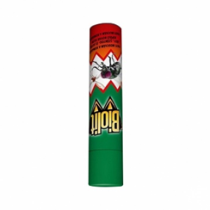 5 ks | 5 | 0 | 0.00 | 0.00 | 0.00
5) Pevné LDPE pytle na odpad rolované 120 l, 70 x 110 cm, 80 μm,modré, 15 ks v roli | 5 rolí | 5 | 0 | 0.00 | 0.00 | 0.00
6) JAR FAIRY Professional kapsle 120 ks v balení | 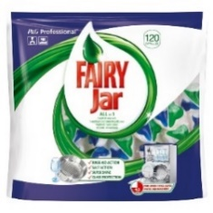 2 balení | 2 | 0.00 | 0.00 | 0.00 | 0.00
7) Leštidlo Calgonit Finish do myčky nádobí s vůní citrónu, objem 800 ml | 3 ks | 3 | 0 | 0.00 | 0.00 | 0.00
8) Pulirapid na rez a vodní kámen, obsah750ml. | 10 kusů | 10 | 0 | 72.6 | 0.00 | 0.00
9) Finish čistič myčky lemon 250 ml DUO (2 ks v balení) | 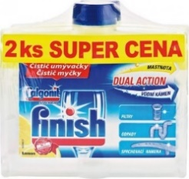 4 balení | 4 | 0.00 | 0.00 | 0.00 | 0.00
10) Mýdlo dezinfekční 5l RIVA | 2 kusy | 2 | 0.00 | 0.00 | 0.00 | 0.00
11) Domestos 24h citron fresh 750 ml | 15 ks | 15 | 0.00 | 0.00 | 0.00 | 0.00
12) Tekuté mýdlo s pumpičkou, 500 ml | 5 ks | 5 | 0.00 | 0.00 | 0.00 | 0.00
OBJEDNÁVKY GEMIN | CELKEM: |  |  |  | 0.00 | 0.00

